Worksheet
 | Alklima B.V.
 | Van Hennaertweg 29
 | 2952 CA Alblasserdam
 | NEDERLAND
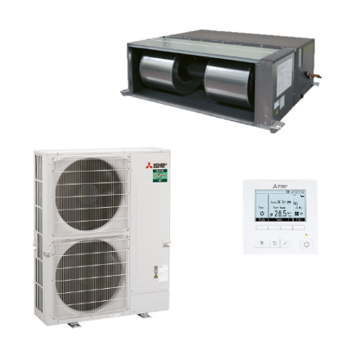
Code | KSH-ZM250I BEDRAAD SET
Product | Mr.Slim kanaal-unit -22/+27kW power inverter (R32)

Vermogen & prestaties
Naam |  | Waarde | Eenheid
Koelcapaciteit |  | 9.90 - 22.00 | kW
EER / SEER (koeling) |  | 3.5 / 5.4
Energie-efficiëntieklasse koelen |  | A
Jaarlijks energieverbruik koelen (Hce=350 uur - vollast) |  | 1439 | kWh
Verwarmingscapaciteit |  | 7.30 - 27.00 | kW
Verwarmingscapaciteit bij -10 graden |  | 16.5 | kW
COP / SCOP (verwarmen) |  | 3.4 / 3.6
Energie-efficiëntieklasse ruimteverwarming bij gemiddelde omstandigheden |  | A

Elektrische gegevens
Naam |  | Waarde | Eenheid
Voeding, fase & frequentie |  | 400V / 3~N+a / 50 Hz
Nominaal opgenomen vermogen (koelen/verwarmen) |  | 7.21 / 7.94 | kW
Maximaal opgenomen vermogen |  | 17 | kW
Maximale stroomsterkte (MCA) |  | 27.3 | A
Afzekering apparaat |  | 32 | A
Aansluiting voeding |  | Op binnen- & buiten-unit
Bekabeling tussen buiten- en binnen-unit |  | 2x 1,5mm²

Technische gegevens
Naam |  | Waarde | Eenheid
PED categorie in overeenstemming met 2014/68/EU |  | 2
Type koudemiddel (GWP) |  | R32 (675)
Koudemiddelinhoud |  | 6.8 | kg
Voorgevuld tot x meter leidinglengte |  | 30 | m
Extra vulling per meter leidinglengte |  | 40 | g
Max. leidinglengte |  | 100 | m
Max. hoogteverschil |  | 30 | m
Aantal ventilatiesnelheden |  | 3
Luchtdebiet koelen |  | 3000.00 - 4320.00 | m³/h
Luchtdebiet verwarmen |  | 3000.00 - 4320.00 | m³/h
Luchtdebiet buitendeel |  | 8400 | m3/h
Externe statische druk |  | 60/75/100/150/200 Pa | Pa
Bedrijfstemperatuur koelen (Dry Bulb) |  | -15.00 - 46.00 | °C
Bedrijfstemperatuur verwarmen (Wet Bulb) |  | -20.00 - 21.00 | °C

Geluidsprestaties
Naam |  | Waarde | Eenheid
Geluidsdrukniveau binnenunit koelen |  | 38.00 - 47.00 | dB(A)
Geluidsdrukniveau binnenunit verwarmen |  | 38.00 - 47.00 | dB(A)
Geluidsvermogenniveau binnenunit |  | 68 | dB(A)
Geluidsdrukniveau buitenunit koelen |  | 59 | dB(A)
Geluidsdrukniveau buitenunit verwarmen |  | 62 | dB(A)
Geluidsniveau buitenunit (bij nachtverlaging op 1m) |  | 56 | dB(A)
Geluidsvermogenniveau buitenunit |  | 77 | dB(A)

Afmetingen & aansluitingen
Naam |  | Waarde | Eenheid
Koelleiding diameters |  | 1/2" - 1.1/8"
Afmetingen binnen-unit (HxBxD) |  | 470 x 1370 x 1120 | mm
Gewicht binnenunit |  | 87 | kg
Uitwendige buisdiameter condensafvoer |  | 32 | mm
Afmetingen buiten-unit (HxBxD) |  | 1338 × 1050 × 330 | mm
Gewicht buitenunit |  | 138 | kg

Uitvoering & werking
Naam |  | Waarde | Eenheid
Werkingsprincipe |  | Koelen en verwarmen
Model (binnenunit) |  | Plafondinbouw (kanaal)
Kleur binnenunit |  | Aluminium
Inverter gestuurd |  | Ja
Voorzien van winterregeling |  | Ja (-15°C)
Met draadloze afstandsbediening |  | Nee
Met afstandsbediening |  | Ja
Met klokprogramma/timer |  | Ja
Met luchtzuiveringsfilter |  | Nee
Met geurfilter |  | Nee
Binnenunit met buitenluchtaansluiting |  | Ja

